Лист1
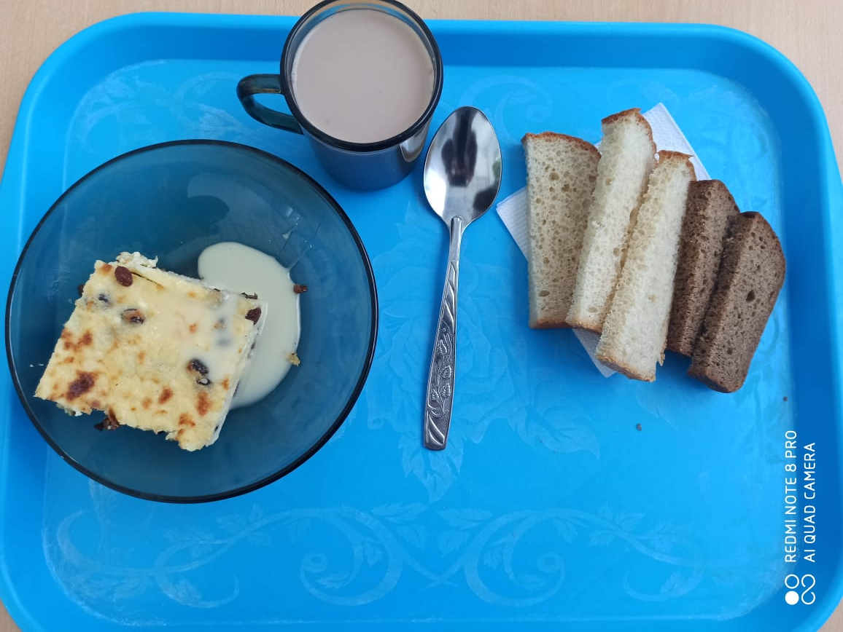
 | МБОУ ООШ №25 имени В.В.Буракова станицы Баракаевской |  |  | Отд./корп |  |  |  | День | 28.02.2022г

Прием пищи | Раздел | № рец. | Блюдо | Выход, г | Цена | Калорийность | Белки | Жиры | Углеводы

5-9 классы | Закуска | 323 | Пудинг из творога | 150 |  | 361.96 | 20.89 | 16.29 | 33.00
 |  | 327 | Молоко сгущенное | 18 |  | 59.04 | 1.29 | 1.53 | 27.90
 | Напиток | 496 | Какао с молоком | 200 |  | 144.00 | 3.60 | 3.30 | 25.00
 | хлеб | 109 | Хлеб ржаной | 21 |  | 34.80 | 1.32 | 0.24 | 10.01
 | Хлеб | 108 | Хлеб пшеничный | 45 |  | 103.40 | 3.34 | 0.35 | 34.21
 |  |  |  |  | 45.02р. | 703.20 | 30.44 | 21.71 | 130.12
Завтрак | Закуска | 323 | Пудинг из творога | 150 |  | 361.96 | 20.89 | 16.29 | 33.00
сотрудники |  | 327 | Молоко сгущенное | 18 |  | 59.04 | 1.29 | 1.53 | 27.90
 | Напиток | 496 | Какао с молоком | 200 |  | 144.00 | 3.60 | 3.30 | 25.00
 | Хлеб | 109 | Хлеб ржаной | 21 |  | 34.80 | 1.32 | 0.24 | 10.01
 | Хлеб | 108 | Хлеб пшеничный | 45 |  | 103.40 | 3.34 | 0.35 | 34.21
 |  |  |  |  | 44.35р. | 703.20 | 30.44 | 21.71 | 130.12

